Tham khao
Testimonial

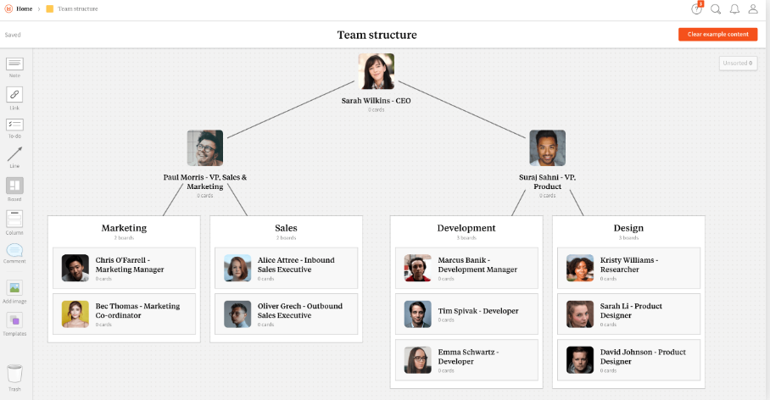
Cấu trúc nhóm

